Тест-план HSG_team
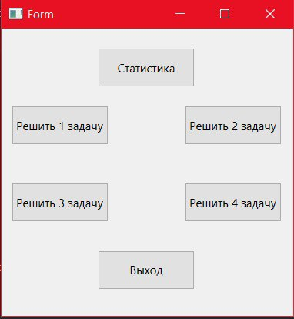
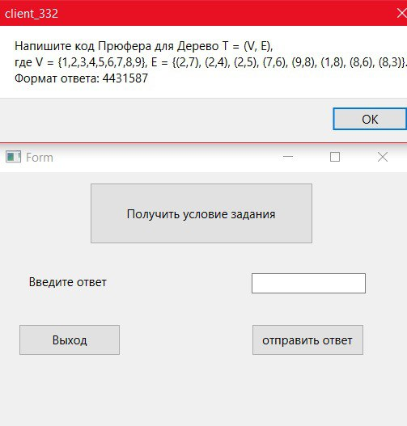
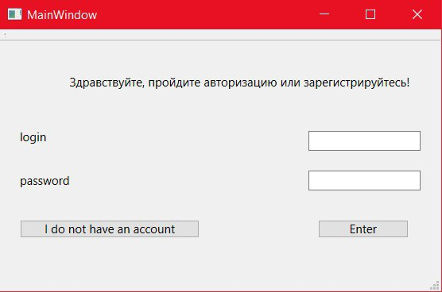
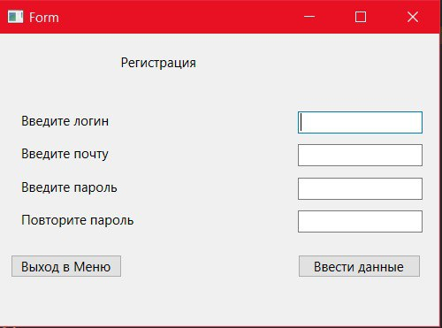
Тест план по системному тестированию

Цели доработки

Обеспечение корректного функционирования клиент-серверного приложения по решению задач

Важен критерий: задукоментированы все дефекты, исправлены все дефекты с приоритетом выше Critical

1 - самый высокий приоритет

Tasks | Область функционала | Приоритет | Стратегия тестирования | h | Риски | Статус | Аналитик | Разработчик | Тестировщик | FSD

 | Авторизация | 3 | Проверить правила заполнения полей логин/пароль, работу кнопок отмена и авторизация | 1 |  | Не приступили | Аверин | Аверин | Аверин | файлы с данными для тестирования (БД тестовая, картинки,

 | Регистрация | 2 | Полное покрытие | 0.5 |  | Не приступили |  | Аверин | Малышевский

 | Кнопки заданий | 1 | Полное покрытие | 0.5 |  | Не приступили |  | Нечаев | Нечаев

 | Форма заданий с условием задачи | 2 | Полное покрытие | 0.5 |  | Не приступили |  | Нечаев | Кузнецов

Итого |  |  |  | 2.5 |  | Не приступили

